VICT 1
PRESUPUESTO MODIFICACIÓN DE REDES SECAS SECTOR ESTACIÓN LA VICTORIA

DESCRIPCIÓN:

 |  | REDES MT 11,4kV
ITEM | NORMA | DESCRIPCIÓN | UNIDAD | CANTID | VALOR UNITARIO | VALOR PARCIAL | MEMORIA LOCALIZACIÓN / CANTIDADES
1 | CS400 | Bajante para acometida IMC 1 D= 6" , Capacete, cinta band it, curva PVC, (Incluye apertura de zanja para instalación de curva y tubería galvanizada, resane y retiro de escombros). Suministro e instalación. | Un | 4 | $ 3,092,862 | $ 12,371,448
2 | CS334 | Terminal preensamblado encogible en frío para cables 15 kV - juego trifásico | Un | 4 | $ 524,196 | $ 2,096,784
3 |  | Descargadores de sobretensiones - juego trifásico incluye puesta a tierrra. | Un | 2 | $ 968,212 | $ 1,936,424
5 | CS276 | Caja inspección doble canalización MT y BT norma CS276 | Un | 8 | $ 2,176,709 | $ 17,413,672
8 | CS217 | Canalización redes subterráneas andén en concreto 4 x 6" PVC TDP | m | 264 | $ 448,214 | $ 118,328,496 | canalización para circuito Atenas y circuito Sidel en la calle 3C este
9 | CS217 | Canalización redes subterráneas calzada pavimento rígido 4 x 6" PVC TDP | m | 20 | $ 709,513 | $ 14,190,260 | cuatro cruces de vía
10 |  | Acometida en cable Aluminio XLPE 3 x No.4/0 pantalla en hilos al 100% | m | 422 | $ 101,944 | $ 43,020,368 | canalización +afloramientos+reserva en cajas circuitos Atenas y Sidel
11 | LA218 | Seccion trifásica red MT 11,4kV | Un | 2 | $ 775,107 | $ 1,550,214
12 |  | Puesta a tierra MT en cable cobre desnudo No.4 AWG | Un | 2 | $ 461,792 | $ 923,584
13 |  | Desmonte y entrega estructura 11,4kV no incluye poste | Un | 9 | $ 130,900 | $ 1,178,100 | incluye desmonte de aisladores en PF84039552 y estructura LA212 calle 40A sur entre calles 3este y 3A este
14 |  | Traslado estructura MT 11,4kV con poste | Un | 7 | $ 130,900 | $ 916,300 | 2 en circuito Sidel calle 3C este y 5 calle 41 sur
15 |  | Desmonte y entrega de poste concreto 12m x 750kgf | Un | 7 | $ 284,256 | $ 1,989,792 | 4 en circuito Atenas Calle 40A sur + 2 en circuito Sidel calle 3C este
16 |  | Traslado red trifásica MT 11,4kV aérea cable desnudo diferentes calibres | Un | 132 | $ 5,290 | $ 698,280 | en circuito Sidel calle 3C este y Carrera 41 Sur
17 |  | Desmonte y entrega red aérea trifásica 11,kV diferentes calibres | m | 213 | $ 7,935 | $ 1,690,155 | 160 en circuito Atenas + 78 en circuito Sidel
18 |  | Traslado transformador trifásico 11,4kV en poste diferentes potencias- incluye traslado macormedidor | Un | 1 | $ 1,368,500 | $ 1,368,500
19 | LA212 | LA 212 - Estructura final de circuito primario sencillo en bandera - Sin Poste | Un | 1 | $ 752,387 | $ 752,387 | No incluye el templete
20 | LA415 | LA415 - Retenida terminal bandera poste a poste con varilla de anclaje -Sin poste auxiliar | Un | 1 | $ 339,483 | $ 339,483 | Calle 40A sur entre carreras 3 y 3A este
21 | LA415 | LA415 - Retenida terminal bandera poste a poste con varilla de anclaje | Un | 1 | $ 1,107,456 | $ 1,107,456 | Calle 40A sur entre carreras 3C este y
22 |  | Maniobra y libranza de redes 11,4kV | Un | 1 | $ 721,080 | $ 721,080

 |  | SUBTOTAL REDES MT 11,4kV |  |  |  | $ 222,592,783

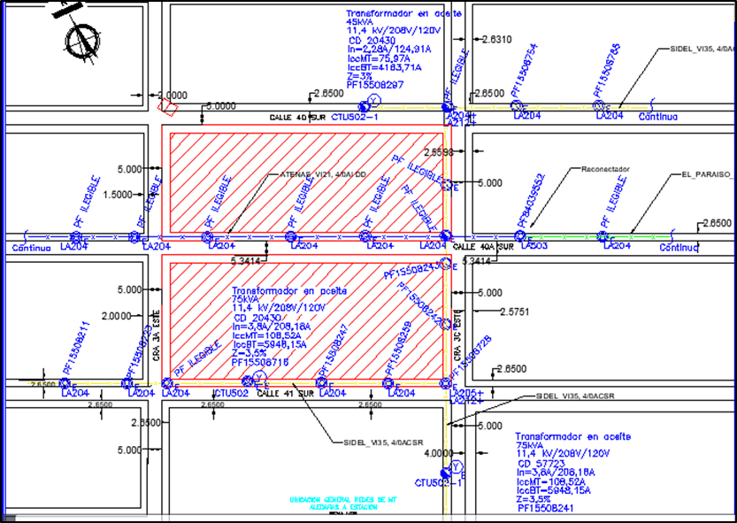
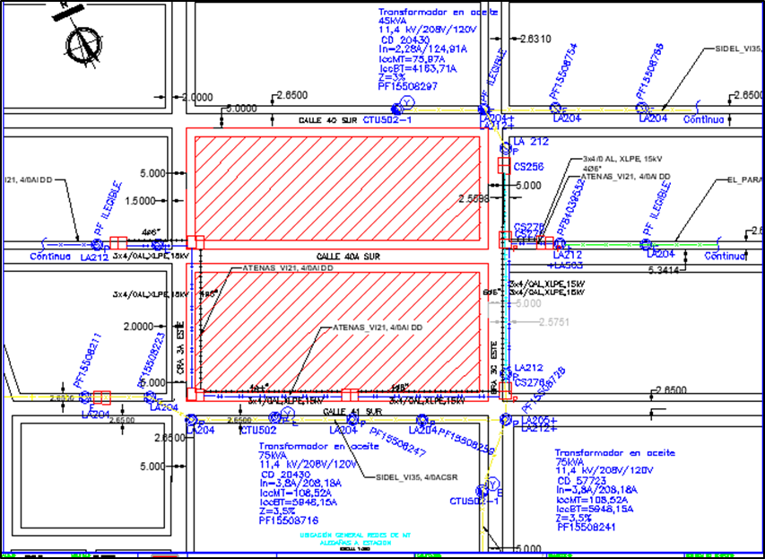

 |  | REDES BAJA TENSIÓN - ALUMBRADO PUBLICO - TELEMÁTICAS
 |  | ESTACIÓN LA VICTORIA
ITEM |  | DESCRIPCIÓN | UNIDAD | CANTIDAD | VALOR UNITARIO | VALOR PARCIAL | MEMORIA LOCALIZACIÓN / CANTIDADES
1 |  | Desmonte y entrega de redes Eléctricas BT existentes, incluye postes, apoyos, portaborneras, conectores, cables | ml | 342 | $ 20,150.00 | $ 6,891,300
2 |  | Instalación de redes Eletricas BT, incluye Postes, apoyos, portaborneras, conectores, cables. | ml | 94 | $ 97,451.00 | $ 9,160,394
3 |  | Desmonte y entrega de luminaria existente diferentes potencias . No incluye desmonte de postes | ml | 12 | $ 85,167.00 | $ 1,022,004
4 |  | Instalación de luminaria LED 120w, incluye soporte, fotocontrol, cables. No incluye poste. | Un | 9 | $ 795,107.00 | $ 7,155,963
5 |  | Desmonte y entrega de redes telemáticas, incluye todos los cables aéreos existentes por metro lineal: cables telefónicos diferente número de pares, fibra óptica, cables concéntricos, desmonte acometidas teléfono y TV usuarios, No incluye postes. | Un | 342 | $ 26,243.00 | $ 8,975,106

ALT 2
PRESUPUESTO MODIFICACIÓN DE REDES SECAS SECTOR ESTACIÓN LA VICTORIA ALTAMIRA ALTERNATIVA 2

DESCRIPCIÓN:

 |  | REDES MT 11,4kV
ITEM | NORMA | DESCRIPCIÓN | UNIDAD | CANTID | VALOR UNITARIO | VALOR PARCIAL | MEMORIA LOCALIZACIÓN / CANTIDADES
1 | CS400 | Bajante para acometida IMC 1 D= 6" , Capacete, cinta band it, curva PVC, (Incluye apertura de zanja para instalación de curva y tubería galvanizada, resane y retiro de escombros). Suministro e instalación. | Un | 2 | $ 3,092,862 | $ 6,185,724 | 2 en calle 43A sur ctos Sta Librada y el Zuque
2 | CS334 | Terminal preensamblado encogible en frío para cables 15 kV - juego trifásico | Un | 2 | $ 524,196 | $ 1,048,392 | 2 en calle 43A sur ctos Sta Librada y el Zuque
3 |  | Descargadores de sobretensiones - juego trifásico incluye puesta a tierrra. | Un | 1 | $ 968,212 | $ 968,212 | 2 en calle 43A sur ctos Sta Librada y el Zuque
4 | CS276 | Caja inspección doble canalización MT y BT norma CS276 | Un | 3 | $ 2,176,709 | $ 6,530,127 | 3 en calle 43A sur ctos Sta Librada y el Zuque
5 | CS217 | Canalización redes subterráneas andén en concreto 4 x 6" PVC TDP | m | 76 | $ 448,214 | $ 34,064,264 | 76 en calle 43A sur ctos Sta Librada y el Zuque
6 | CS217 | Canalización redes subterráneas calzada pavimento rígido 4 x 6" PVC TDP | m | 10 | $ 709,513 | $ 7,095,130 | 10 en calle 43A sur ctos Sta Librada y el Zuque
7 |  | Acometida en cable Aluminio XLPE 3 x No.4/0 pantalla en hilos al 100% | m | 116 | $ 101,944 | $ 11,825,504 | 16 en calle 43A sur ctos Sta Librada y el Zuque mas aflora+reservas
8 | LA218 | Seccion trifásica red MT 11,4kV | Un | 2 | $ 775,107 | $ 1,550,214 | 2 en seccionador ctos Sta Librada y el Zuque
9 |  | Puesta a tierra MT en cable cobre desnudo No.4 AWG | Un | 1 | $ 461,792 | $ 461,792
10 |  | Desmonte y entrega estructura 11,4kV no incluye poste | Un | 4 | $ 130,900 | $ 523,600 | 4 en calle 43A sur ctos Sta Librada y el Zuque
11 |  | Desmonte y entrega de poste concreto 12m x 750kgf | Un | 2 | $ 284,256 | $ 568,512 | 2 en calle 43A sur ctos Sta Librada y el Zuque
12 |  | Desmonte y entrega red aérea trifásica 11,kV diferentes calibres | m | 86 | $ 7,935 | $ 682,410 | 86 en calle 43A sur ctos Sta Librada y el Zuque
13 |  | Traslado interruptor-seccionador trifásico 11,4kV en poste | Un | 1 | $ 1,190,000 | $ 1,190,000 | seccionador ctos Sta Librada y el Zuque
14 | LA212 | LA 212 - Estructura final de circuito primario sencillo en bandera - Sin Poste | Un | 2 | $ 752,387 | $ 1,504,774 | 2 en calle 43A sur ctos Sta Librada y el Zuque
15 | LA415 | LA415 - Retenida terminal bandera poste a poste con varilla de anclaje | Un | 1 | $ 1,107,456 | $ 1,107,456 | 1 en calle 43A sur cto el Zuque
16 |  | Maniobra y libranza de redes 11,4kV | Un | 1 | $ 721,080 | $ 721,080 | 1 en calle 43A sur ctos Sta Librada y el Zuque

 |  | SUBTOTAL REDES MT 11,4kV |  |  |  | $ 76,027,191

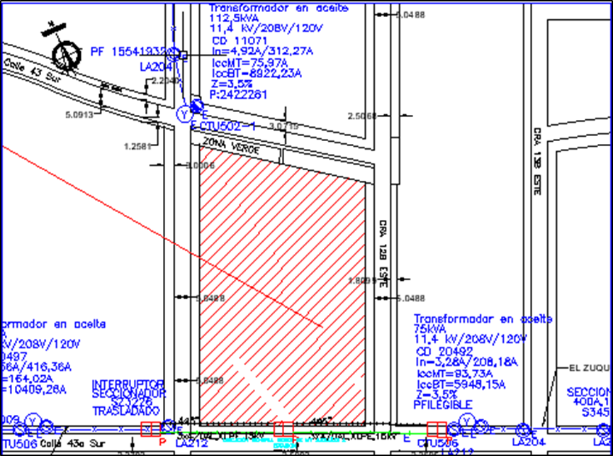
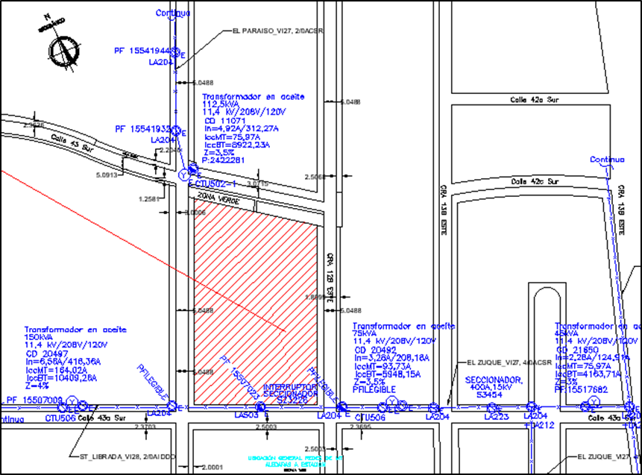

 |  | REDES BAJA TENSIÓN - ALUMBRADO PUBLICO - TELEMÁTICAS
 |  | ESTACIÓN ALTAMIRA ALTERNATIVA 2
ITEM |  | DESCRIPCIÓN | UNIDAD | CANTIDAD | VALOR UNITARIO | VALOR PARCIAL | MEMORIA LOCALIZACIÓN / CANTIDADES
1 |  | Desmonte y entrega de redes Eléctricas BT existentes, incluye postes, apoyos, portaborneras, conectores, cables | ml | 194 | $ 20,150.00 | $ 3,909,100
2 |  | Instalación de redes Eletricas BT, incluye Postes, apoyos, portaborneras, conectores, cables. | ml | 134 | $ 97,451.00 | $ 13,058,434
3 |  | Desmonte y entrega de luminaria existente diferentes potencias . No incluye desmonte de postes | ml | 4 | $ 85,167.00 | $ 340,668
4 |  | Instalación de luminaria LED 120w, incluye soporte, fotocontrol, cables. No incluye poste. | Un | 4 | $ 795,107.00 | $ 3,180,428
5 |  | Desmonte y entrega de redes telemáticas, incluye todos los cables aéreos existentes por metro lineal: cables telefónicos diferente número de pares, fibra óptica, cables concéntricos, desmonte acometidas teléfono y TV usuarios, No incluye postes. | Un | 194 | $ 26,243.00 | $ 5,091,142

ALT 3
PRESUPUESTO MODIFICACIÓN DE REDES SECAS SECTOR ESTACIÓN LA VICTORIA ALTAMIRA ALTERNATIVA 3

DESCRIPCIÓN:

 |  | REDES MT 11,4kV
ITEM | NORMA | DESCRIPCIÓN | UNIDAD | CANTID | VALOR UNITARIO | VALOR PARCIAL | MEMORIA LOCALIZACIÓN / CANTIDADES
1 | CS400 | Bajante para acometida IMC 1 D= 6" , Capacete, cinta band it, curva PVC, (Incluye apertura de zanja para instalación de curva y tubería galvanizada, resane y retiro de escombros). Suministro e instalación. | Un | 4 | $ 3,092,862 | $ 12,371,448 | 4 en calle43A sur cto el Zuque
2 | CS334 | Terminal preensamblado encogible en frío para cables 15 kV - juego trifásico | Un | 4 | $ 524,196 | $ 2,096,784 | 4 en calle43A sur cto el Zuque
3 |  | Descargadores de sobretensiones - juego trifásico incluye puesta a tierrra. | Un | 2 | $ 968,212 | $ 1,936,424 | 2 en calle43A sur cto el Zuque
4 | CS276 | Caja inspección doble canalización MT y BT norma CS276 | Un | 4 | $ 2,176,709 | $ 8,706,836 | 4 en calle43A sur cto el Zuque
5 | CS217 | Canalización redes subterráneas andén en concreto 4 x 6" PVC TDP | m | 69 | $ 448,214 | $ 30,926,766 | 52 en calle 43A sur +17 en carrera 13 bis este
6 | CS217 | Canalización redes subterráneas calzada pavimento rígido 4 x 6" PVC TDP | m | 15 | $ 709,513 | $ 10,642,695 | 10 en calle 43A sur +5 en carrera 13 bis este
7 |  | Acometida en cable Aluminio XLPE 3 x No.4/0 pantalla en hilos al 100% | m | 162 | $ 101,944 | $ 16,514,928 | 62 en calle 43A sur cto el zuque mas aflora y reservas en cajas +40 en carrera 13 bis este cto el zuque mas aflora y reservas en cajas
8 | LA218 | Seccion trifásica red MT 11,4kV | Un | 2 | $ 775,107 | $ 1,550,214 | 2 en calle43A sur cto el Zuque
9 |  | Puesta a tierra MT en cable cobre desnudo No.4 AWG | Un | 2 | $ 461,792 | $ 923,584
10 |  | Desmonte y entrega estructura 11,4kV no incluye poste | Un | 6 | $ 130,900 | $ 785,400 | 5 en calle43A sur cto el Zuque + seccionador cuchillas en cto el zuque
11 |  | Desmonte y entrega de poste concreto 12m x 750kgf | Un | 3 | $ 284,256 | $ 852,768 | 3 en calle43A sur cto el Zuque
12 |  | Desmonte y entrega red aérea trifásica 11,kV diferentes calibres | m | 97 | $ 7,935 | $ 769,695 | 75 en calle43A sur cto el Zuque + 22 en carrera 13bis este cto el zuque
13 | LA212 | LA 212 - Estructura final de circuito primario sencillo en bandera - Sin Poste | Un | 3 | $ 752,387 | $ 2,257,161 | 2 en calle43A sur cto el Zuque + 1 en carrera 13bis este cto el zuque
14 | LA415 | LA415 - Retenida terminal bandera poste a poste con varilla de anclaje | Un | 2 | $ 1,107,456 | $ 2,214,912 | 1 en calle43A sur cto el Zuque + 1 en carrera 13bis este cto el zuque
15 |  | Maniobra y libranza de redes 11,4kV | Un | 1 | $ 721,080 | $ 721,080 | 1 en carrera 13bis este cto el zuque

 |  | SUBTOTAL REDES MT 11,4kV |  |  |  | $ 93,270,695

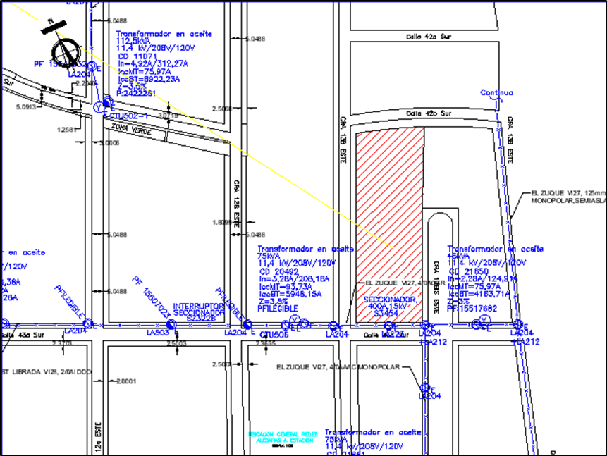
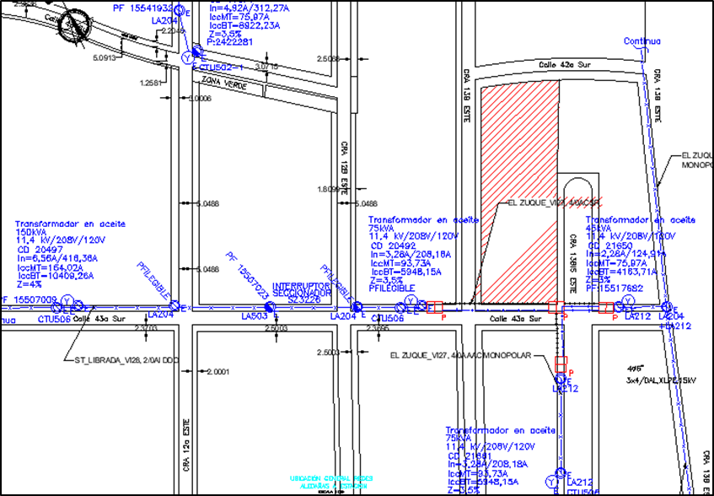

 |  | REDES BAJA TENSIÓN - ALUMBRADO PUBLICO - TELEMÁTICAS
 |  | ESTACIÓN ALTAMIRA ALTERNATIVA 3
ITEM |  | DESCRIPCIÓN | UNIDAD | CANTIDAD | VALOR UNITARIO | VALOR PARCIAL | MEMORIA LOCALIZACIÓN / CANTIDADES
1 |  | Desmonte y entrega de redes Eléctricas BT existentes, incluye postes, apoyos, portaborneras, conectores, cables | ml | 179 | $ 20,150.00 | $ 3,606,850
2 |  | Instalación de redes Eletricas BT, incluye Postes, apoyos, portaborneras, conectores, cables. | ml | 122 | $ 97,451.00 | $ 11,889,022
3 |  | Desmonte y entrega de luminaria existente diferentes potencias . No incluye desmonte de postes | ml | 5 | $ 85,167.00 | $ 425,835
4 |  | Instalación de luminaria LED 120w, incluye soporte, fotocontrol, cables. No incluye poste. | Un | 5 | $ 795,107.00 | $ 3,975,535
5 |  | Desmonte y entrega de redes telemáticas, incluye todos los cables aéreos existentes por metro lineal: cables telefónicos diferente número de pares, fibra óptica, cables concéntricos, desmonte acometidas teléfono y TV usuarios, No incluye postes. | Un | 179 | $ 26,243.00 | $ 4,697,497

ALT 5
PRESUPUESTO MODIFICACIÓN DE REDES SECAS SECTOR ESTACIÓN ALTAMIRA PROPUESTA 5

DESCRIPCIÓN:

 |  | REDES MT 11,4kV
ITEM | NORMA | DESCRIPCIÓN | UNIDAD | CANTID | VALOR UNITARIO | VALOR PARCIAL | MEMORIA LOCALIZACIÓN / CANTIDADES
1 | CS400 | Bajante para acometida IMC 1 D= 6" , Capacete, cinta band it, curva PVC, (Incluye apertura de zanja para instalación de curva y tubería galvanizada, resane y retiro de escombros). Suministro e instalación. | Un | 4 | $ 3,092,862 | $ 12,371,448 | 3 en circuito el Paraiso calle 42A sur y 1 en carrera 12A este circuito el paraiso puesto salud
...
11 |  | Desmonte y entrega de poste concreto 12m x 750kgf | Un | 3 | $ 284,256 | $ 852,768 | 3 en circuito el Paraiso calle 42A sur
12 |  | Desmonte y entrega red aérea trifásica 11,kV diferentes calibres | m | 110 | $ 7,935 | $ 872,850 | 75 en circuito el Paraiso calle 42A sur + 35 en carrera 12 a este
13 |  | Desmonte y entrega red subterránea trifásica 11,kV diferentes calibres XLPE | m | 49 | $ 23,805 | $ 1,166,445 | 25 en circuito el Paraiso calle 42A sur mas afloramientos
14 | LA212 | LA 212 - Estructura final de circuito primario sencillo en bandera - Sin Poste | Un | 3 | $ 752,387 | $ 2,257,161 | 2 en circuito el Paraiso calle 42A sur + 1 circuito paraiso en carrera 12 a este
15 | LA415 | LA415 - Retenida terminal bandera poste a poste con varilla de anclaje -Sin poste auxiliar | Un | 1 | $ 339,483 | $ 339,483 | 1 en circuito el Paraiso calle 42A sur
16 | LA415 | LA415 - Retenida terminal bandera poste a poste con varilla de anclaje | Un | 2 | $ 1,107,456 | $ 2,214,912 | 1 en circuito el Paraiso calle 42A sur + 1 en carrera 12 a este circuito paraiso
17 |  | Maniobra y libranza de redes 11,4kV | Un | 1 | $ 721,080 | $ 721,080 | 1 en circuito el Paraiso calle 42A sur

 |  | SUBTOTAL REDES MT 11,4kV |  |  |  | $ 127,048,085

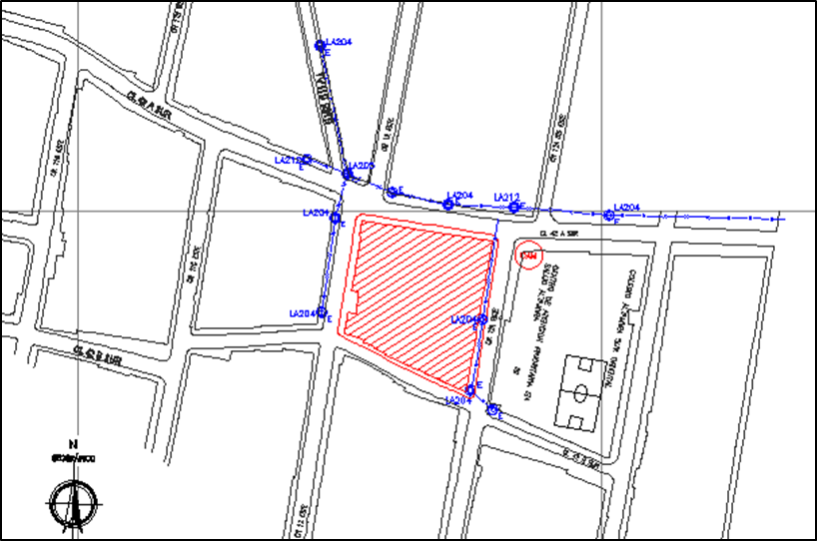
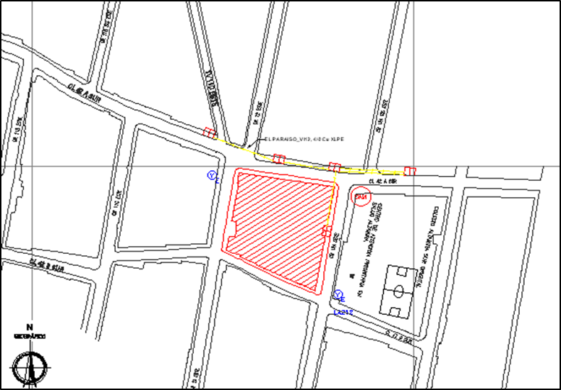

 |  |  |  |  |  |  |  | ||

 |  | REDES BAJA TENSIÓN - ALUMBRADO PUBLICO - TELEMÁTICAS
 |  | ESTACIÓN ALTAMIRA ALTERNATIVA 5
ITEM |  | DESCRIPCIÓN | UNIDAD | CANTIDAD | VALOR UNITARIO | VALOR PARCIAL | MEMORIA LOCALIZACIÓN / CANTIDADES
1 |  | Desmonte y entrega de redes Eléctricas BT existentes, incluye postes, apoyos, portaborneras, conectores, cables | ml | 148 | $ 20,150.00 | $ 2,982,200
2 |  | Instalación de redes Eletricas BT, incluye Postes, apoyos, portaborneras, conectores, cables. | ml | 90 | $ 97,451.00 | $ 8,770,590
3 |  | Desmonte y entrega de luminaria existente diferentes potencias . No incluye desmonte de postes | ml | 6 | $ 85,167.00 | $ 511,002
4 |  | Instalación de luminaria LED 120w, incluye soporte, fotocontrol, cables. No incluye poste. | Un | 6 | $ 795,107.00 | $ 4,770,642
5 |  | Desmonte y entrega de redes telemáticas, incluye todos los cables aéreos existentes por metro lineal: cables telefónicos diferente número de pares, fibra óptica, cables concéntricos, desmonte acometidas teléfono y TV usuarios, No incluye postes. | Un | 148 | $ 26,243.00 | $ 3,883,964

